COTIZACIÓN
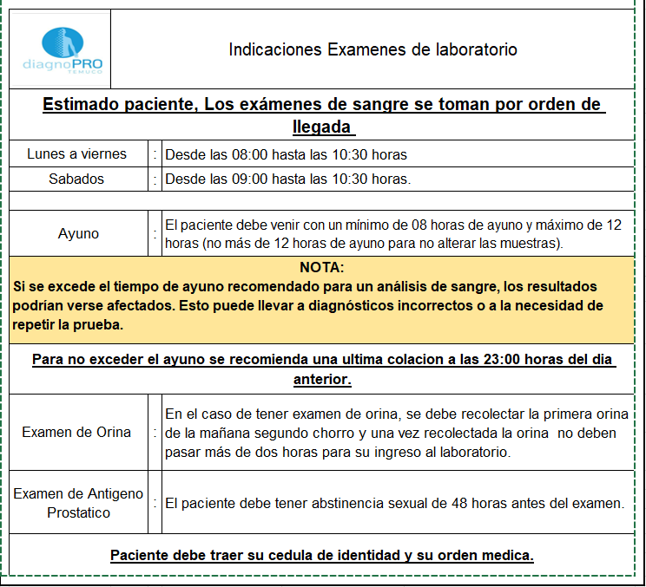
CÓDIGO | DENOMINACIÓN | VALOR FONASA B / C / D | VALOR FONASA A | VALOR ISAPRE / PARTICULAR
0307011 | Venosa en adultos | $720 | $1,180 | $1,357
0305005 | Anticuerpos antinucleares (ANA), antimitocondriales, anti DNA (ADNA), anti músculo liso, anticentrómero, u otros, c/u. | $6,220 | $10,110 | $11,627
0305004 | Tamizaje de Anticuerpos anti-antígenos nucleares extractables (a- ENA) (incluye Sm, RNP, Ro, La, Scl- 70 y Jo- 1). | $8,840 | $14,370 | $16,526
0305012 | Complemento C3, C4, , c/u | $3,840 | $6,240 | $7,176
0305012 | Complemento C3, C4, , c/u | $3,840 | $6,240 | $7,176
0305005 | Anticuerpos antinucleares (ANA), antimitocondriales, anti DNA (ADNA), anti músculo liso, anticentrómero, u otros, c/u. | $6,220 | $10,110 | $11,627
0305005 | Anticuerpos antinucleares (ANA), antimitocondriales, anti DNA (ADNA), anti músculo liso, anticentrómero, u otros, c/u. | $6,220 | $10,110 | $11,627
0305005 | Anticuerpos antinucleares (ANA), antimitocondriales, anti DNA (ADNA), anti músculo liso, anticentrómero, u otros, c/u. | $6,220 | $10,110 | $11,627
 |  | $42,120 | $68,470 | $78,741

